게임 진행 과정
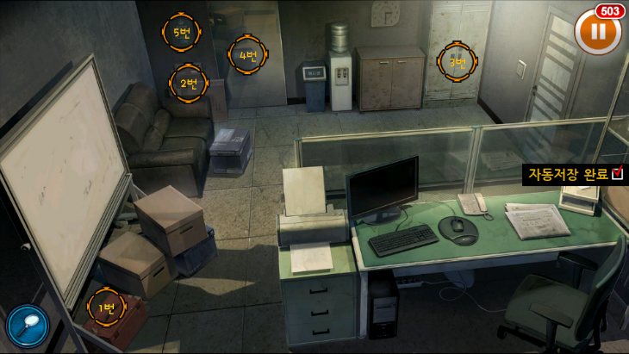

게임 전체 진행 과정
 |  | 게임 사이클 구도 표현

!
단서 획득!
 |  |  |  |  |  | 이슈 해결
 |  |  |  |  |  | 보상 및 사건 단서 획득
게임 사이클 - 요약
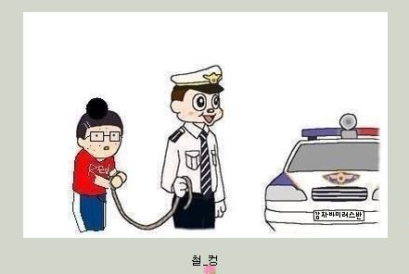
게임 시작 |  |  |  | 사건 수렴 때까지 반복
사건 힌트 제시 - 맵 이동
맵 이동 후 이슈 조우
이슈 도전 및 해결
보수 & 단서 획득 |  |  | 턴 시작(사건 힌트 제공)
단서를 통하여 사건 활성화
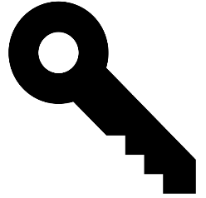
사건 도전
…
반복

 | 맵 이동
 | 이동 시 캐릭터 위치가 확대
 | 그리고 손모양 UI사 출력됨
 | 순간 이동 식 - 연출은 체스 처럼 |  |  |  | 이슈와 조우
 |  |  |  |  | 이슈 조우시 다음과 같은 공략을 요구함

 |  |  |  |  | 격투 - NPC들과 직접적인 전투


 |  |  |  |  | 추리 - 현장에서 단서 획득

컨텐츠 설명
컨텐츠 1 - 격투

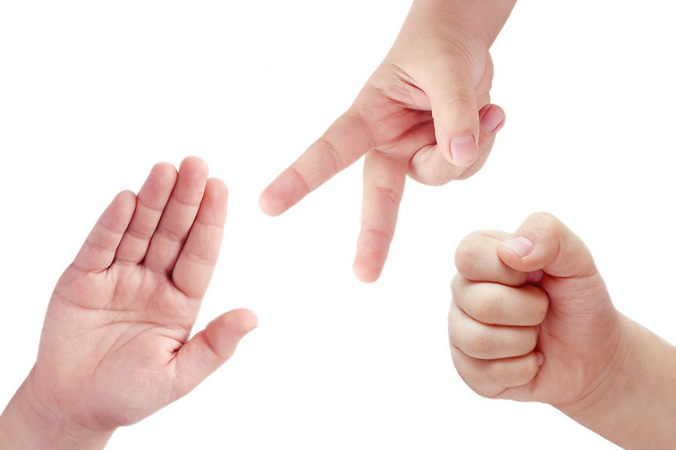
 |  | 단순한 상성으로 승부가 결정되는 것이 아닌
 |  | 배틀 다이스(주사위) 또는 부가 피해를 입히는 방식으로
 |  | 플레이어에게 조금 더 고민하고 이슈에 대한 도전 여지를 제공한다.
 |  | 주사위(면체 값) 또는 부가 피해는 추후 밸런스적으로 수정 해야할 것.

 |  | 가위바위보 라는 명칭 대신, 아웃 복싱, 인파이팅, 그래플링이라는 명칭 사용

 |  | 격투 도중 소모 아이템 사용 불가로 결정 되었으나
 |  | 격투 외의 능력치 또는 밸런스에 의해 도입될 가능성이 있음.

 |  | 화면 구성은 UI 기획서 참조 레이어는 월드맵 보다 상위 레이어로 팝업될 계획

컨텐츠 2 | 추리

 |  | 모티브는 회색 도시, 진구지 사부로의 D-모드 등의
 |  | 방 탈출 게임과 흡사하나. AD 인원이 부족하기 때문에
 |  | 컨셉 아트 등의 리소스는 팀원들이 구하고 기획을 완료한
 |  | 단계에서 AD에게 의뢰할 것.

 |  | 스팟을 띄워 유저가 쉽게 알 수 있게 할 것인가?
 |  | 아니면 스팟을 띄우지 않고 말 그대로 플레이어가 완전히
 |  | 추리하게끔 유도할 것인가 결정해야함….

 |  | 구현 방식은 전 회의에서 결정된 바 있으나 (쉽고 다양하게)
 |  | 일정 상 폴리싱할 여유가 있다면 퀄리티를 높일 것….

 |  | 정해진 단서가 수량 만큼 확보되어
 |  | 합이 참이 되면 성공, 참이 아니라면
 |  | 두번까지는 재도전 여지 제공.

게임 비쥬얼 컨셉
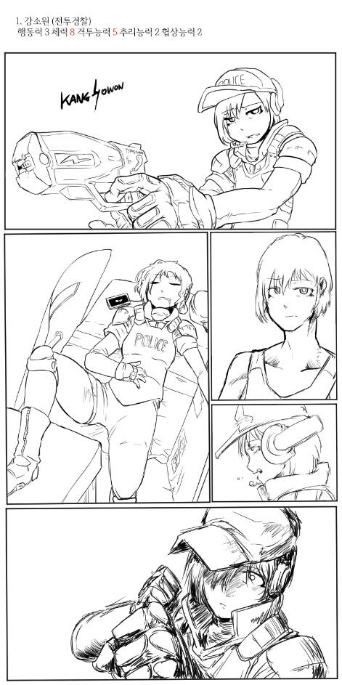
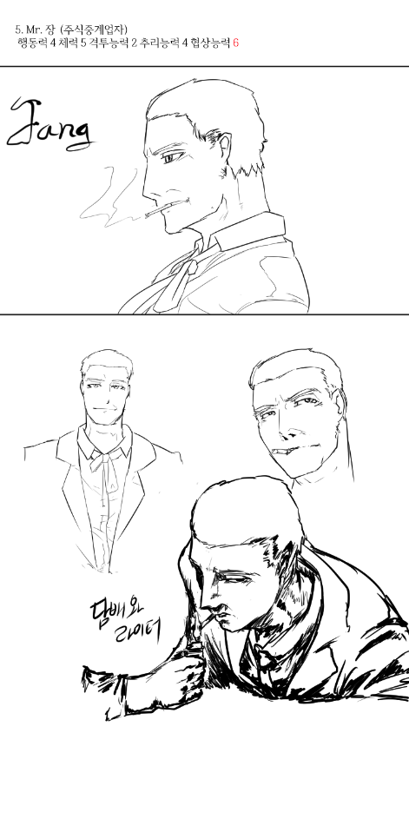
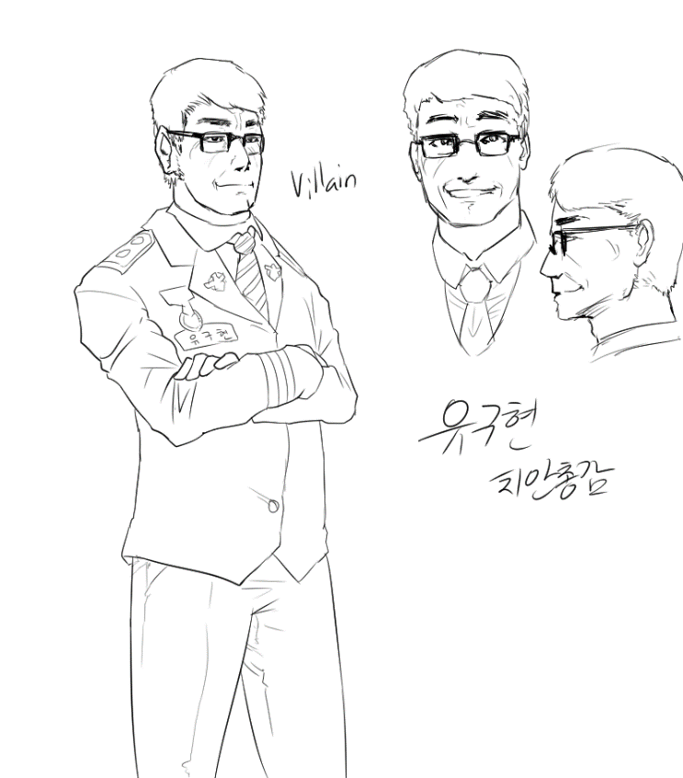
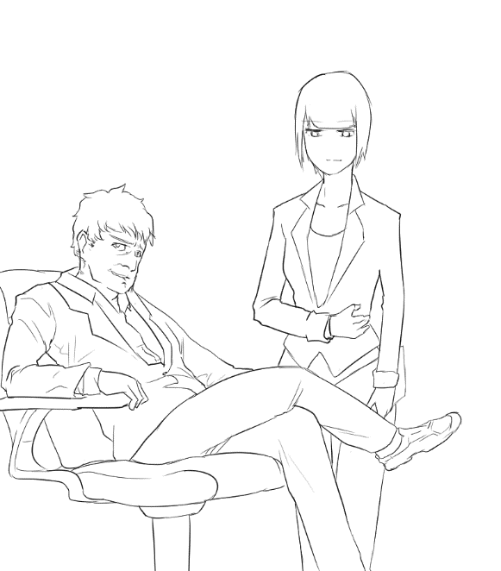
게임 컨셉 레퍼런스

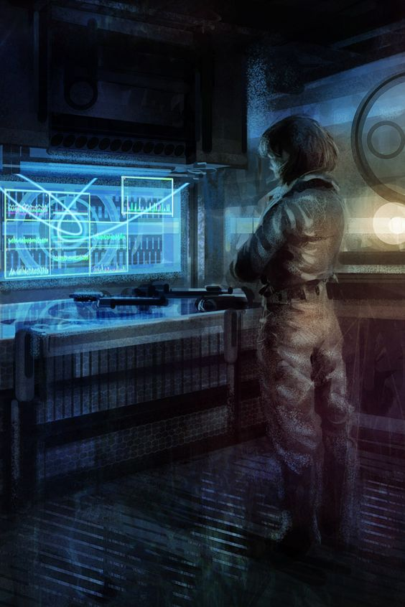 |  | 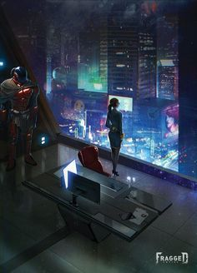 | 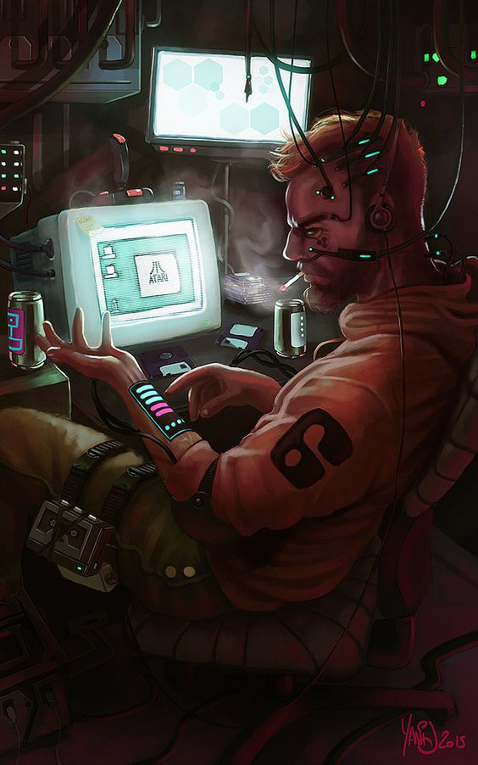 | 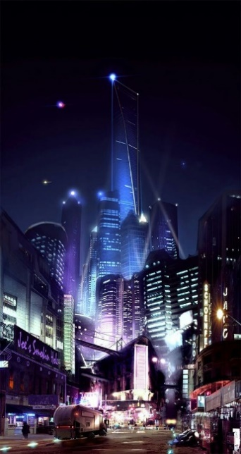

근미래적 베경
키워드 | 사이버 펑크, 홀로그램, 디스토피아, 자동화 사회, 바이오 칩, 음모, 추리

주요 캐릭터들 초안
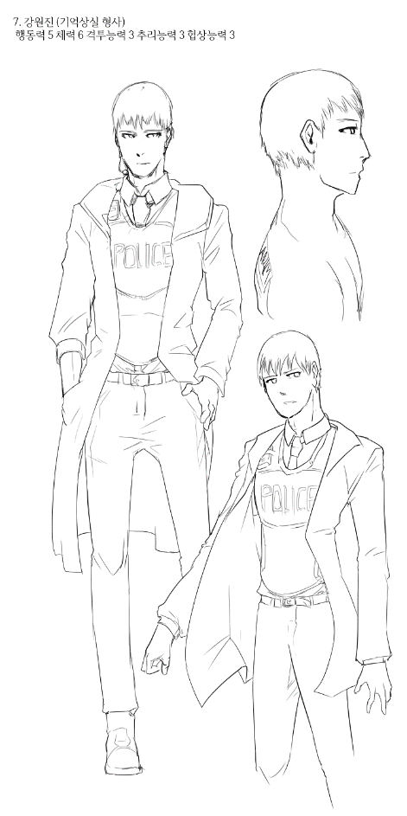
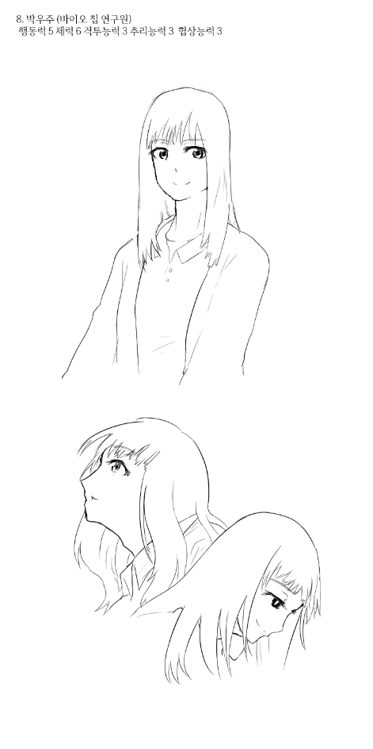
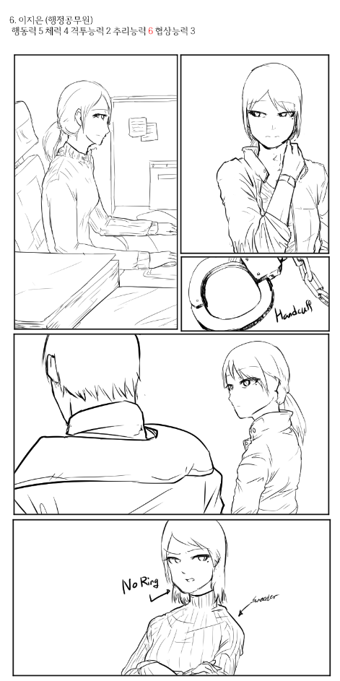
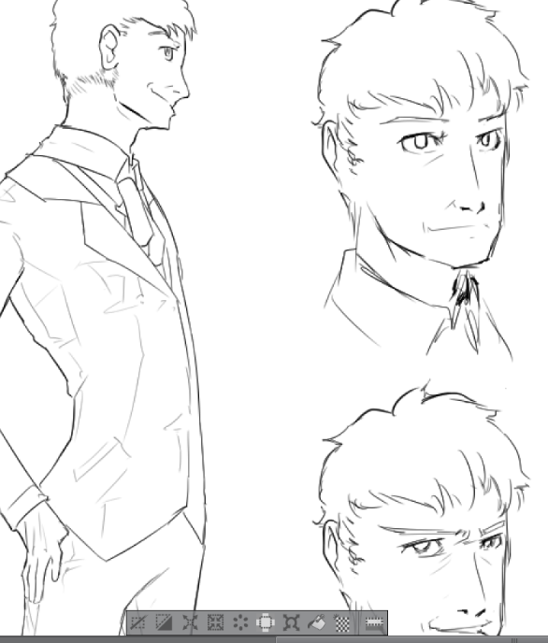

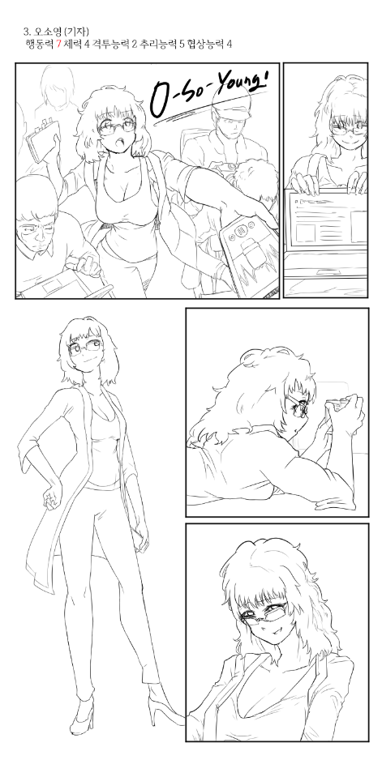
 |  |  |  |  | 0

세부사항
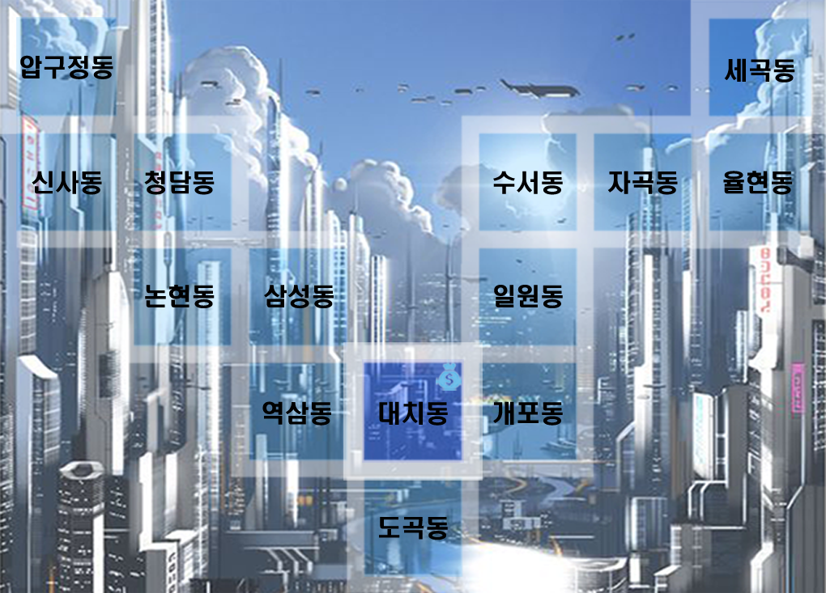
 |  | 월드맵

 |  |  | 이슈 변경사항
 |  |  | 일반/긴급/봉쇄 해금 이슈로 나눔

 |  |  | 일반 - 항상 실행가능, 치안 저하 없음, 사건 단서 획득 가능(랜덤 드랍) 예외 상황 체크
 |  |  | 긴급 - 랜덤으로 출현(액스컴 2 긴급미션 처럼)
 |  |  | 봉쇄 해금 미션 - 고난이도,해결 시 지역 재활성화 가능

 |  |  | AI 캐릭터 출현 조건/조건이 겹쳤을 시 예외 상황
 |  |  | 고정 출현으로 존재하는 캐릭터는 반드시 존재
 |  |  | 각 자 출현 ID 값을 다르게 부여하고 인원이 많다면 개체수를 지정하고 혹은 난이도 개념을 부여하여 어려움을 고르면 NPC가 등장하게 한다.

 |  |  | 사건 진행할 때마다 해당 사건 관련 NPC가 스폰된다.
 |  |  | 만약 NPC가 습격으로 쓰러질 시 죽는게 아니라, 6턴간 행동하지 못하게 된다.

 |  |  | 고정 배회
 |  |  | 강소원 - 긴급/봉쇄 이슈 우선적으로 처리(이동 속도가 느림)
 |  |  | 전민원 - 플레이어 우선 추격&습격(조우할 시 공격당함)(*전민원이 사망하면 다시는 등장하지 않음)

 |  |  | 시즌 출현
 |  |  | 오소영 - 단서 경쟁(사건 시작 시 등장하여 플레이어와 경쟁)
 |  |  | 함정임 - 단서 경쟁(대리인으로 등장/특정 사건만 등장)
각 캐릭터. 말 Png 필요 |  |  | NPC들 상태다이어 그램 필요.

 |  |  | 지역 상호작용으로만 등장
 |  |  | 미스터 장 - 압구정 사무실
 |  |  | 박우주 - 지역 랜덤(랜덤 레인지 전부다 1/17), 단 사건 파일 #s4 혹은 #s10 일 시 율현동으로 고정

 |  |  | 상점 - 대치동
 |  |  | 항시상점 - 상점 일반 품목 판매(항시)
난점 |  |  | 비밀상점 - 5턴마다 개장. 물품 랜덤 판매
AI는 이동가능 지역과 이동불가지역을 어떻게 구분할 것인가?
이동할 때 손을 어떻게 구현할 것인가?
이동 이펙트는 어떻게?
AI 패턴을 어떻게 할 것인가? > 타일 오브젝트와 상호작용 하지 않음. > 특정 지역에 도착 강제적으로 이벤트 발생
만약 플레이어와 경쟁 NPC 모두 병원에 있을 때 (혹은 은둔) 차례 체크는 어떻게 되는 것인가?

시스템
저장 | save/load
저장 방식 | 수동 저장

